Historias de Usuario
Desarrollo ágil: Historias de usuario y criterios de aceptación

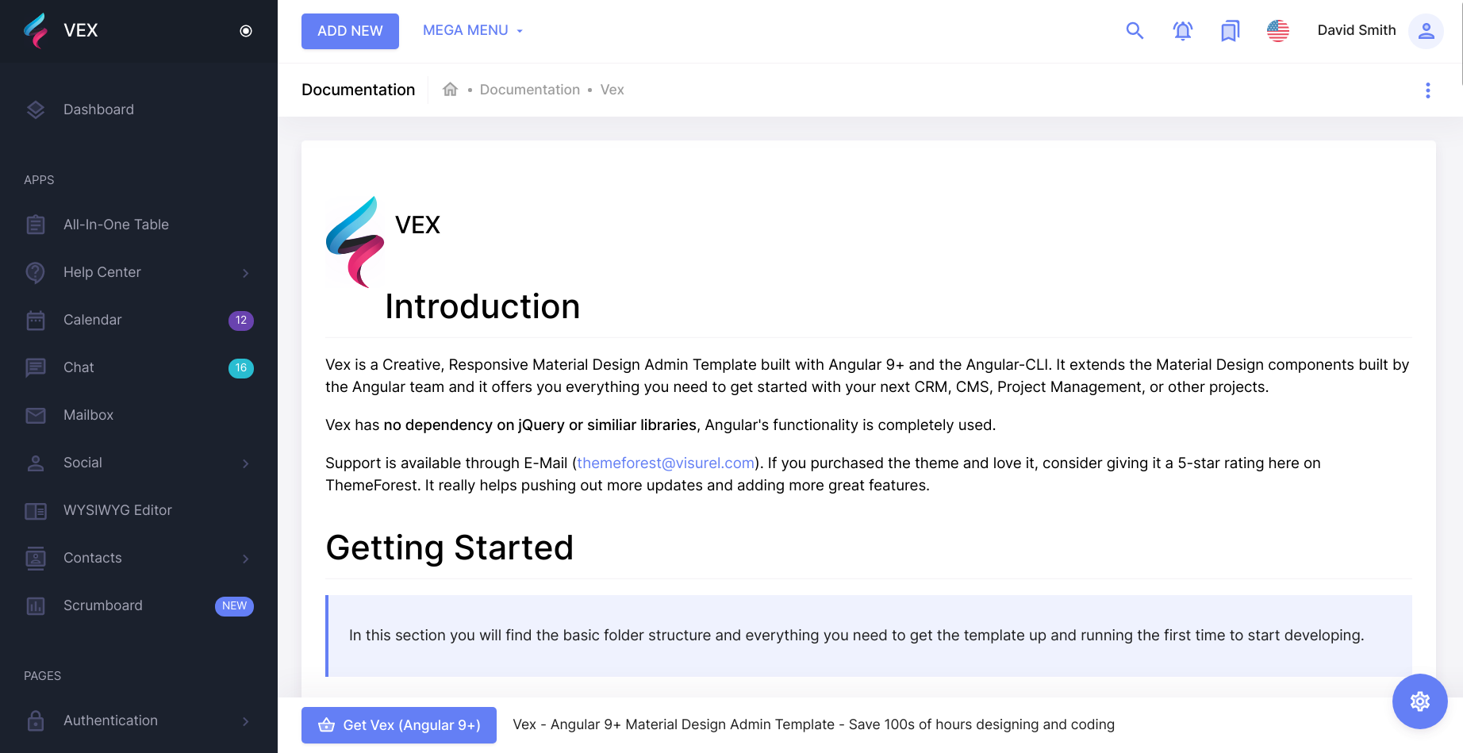
 | Enunciado de la historia |  |  |  |  |  |  |  | Criterios de aceptación
Identificador (ID) de la historia | Rol | Característica / Funcionalidad | Razón / Resultado | Tarea | Alias | Dueño / Voluntario | Dimensión / Esfuerzo | Prioridad | Criterio de aceptación (Título) | Contexto | Evento | Resultado / Comportamiento esperado
No.0001 Menú Home | Como un Estudiante | Necesito un boton que me muestre más Temas | Con la finalidad de buscar mas Temas para estudio | 1 |  |  |  | Alta | Busqueda de temas | En caso que quiera buscar un tema | cuando mire los temas mas vistos por otros | el sistema debe permitirme buscar por medio de texto el tema
 |  |  |  | 2 |  |  |  | Alta | Busqueda avanzadada de temas | En caso que el tema que busco no salga en los mas vistos | cuando presione el buscador | el sistema debe permitirme por medio de texto buscar el tema
 |  |  |  | 3 |  |  |  | Alta | Muestra de mas temas mas buscados | En caso que el tema que busco esté en el ranking de mas vistos | cuando presione click sobre el tema | el sistema me mostrará los tutores especializados en el tema

No.0002 Vista de tutores | Como un Estudainte | Necesito un boton que me muestre los tutores centrados en el tema | Con la finalidad de elegir un tutor para mis estudios del tema | 1 |  |  |  | Alta | Selección de tutor | En caso que el no esté convencido con alguno de los tutores y quiera seleccionar otro | cuando solicite la muestra de los demas tutores | el sistema de una vista de mas tutores con con un resumen de sus datos
 |  |  |  | 2 |  |  |  | Alta | Descripcion de los tutores | En caso de que quiera saber un poco de los tutores | cuando esté viendo la lista | el sistema debe mostrara los tutores debe estár de mayor ranking a menor
 |  |  |  | 3 |  |  |  | Alta | Muestra de descripción | Debe haber una descripción breve de los tutores especializados en el tema | cuando se me de una vista breve | el sistema en la vista debe mostrar el nombre su ranking y el valor de cobro
 |  |  |  | 4 |  |  |  | Alta | Muestra de perfil Tutor | En caso de seleccionar a un tutor el click me enviará a su perfil donde la información estará mas detallada | cuando presione click en el resumen | el sistema le enviará a la vista del perfil del tutor para pasar al pedido de la clase

No.0003 Vista de detalles de cuenta | Como un Estudainte | Necesito una vista de los perfiles de tutores desde la vista resumida | Con la escoger entre tutores | 1 |  |  |  | Alta | Selección de tutor | En caso de seleccionr un tutor | Cuando presione un click | El sistema le enviara a una vista con el prefil del tutor

No.0004 Vist a de puntuacion | Como un Estudainte | Necesito una muestra de calificacion para los tutores | Con la finalidad de tener un indice de calidad de la tutoria | 1 |  |  |  | Alta | Puntuacion personal | En caso de querer calificar al tutor por como presenetó la tutoria | Al acabar la sesión | El sistema le dara la opcion de calificar al tutor mediante un sistema de puntos
 |  |  |  | 2 |  |  |  | Alta | Puntuacion global | En caso de querer saber la calificacion de los tutores dada por otros usuarios | Cuando se muestren los detalles del tutor | El sistema le mostrará la calificacion global del turor al que estoy viendo

No.0005 Vista de pago | Como un Estudainte | Necesito un menu donde pueda realizar el pago (Virtual) | Con la finalidad de pagar por la tutoria | 1 |  |  |  | Alta | Pago de sesion | En caso de ya haber pasado por la tutoria y comenzar el proceso de pago | Al acabar la sesión | El sistema me dara la ventana de pago obligatorio según el presio aceptado entre el tutor y el estudiante

